Data Badan Publik
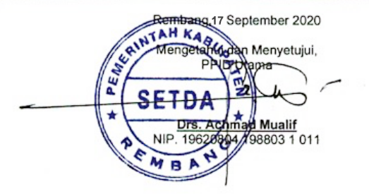
INFORMASI BADAN PUBLIK

PEMERINGKATAN KERTERBUKAAN INFORMASI BADAN PUBLIK TAHUN 2020
Self Assessment Quetionnare (SAQ)

Data Badan Publik

Nama Badan Publik | = | PEMERINTAH KABUPATEN REMBANG

Alamat Badan Publik | = | JL. P DIPONEGORO 90 REMBANG

Nomor Telepon/Fax | = | (0295) 691472, 691364,691261 Fax ( 0295) 691691

Website Badan Publik | = | https://Rembangkab.go.id

Data Petugas Penanggung Jawab Kuesioner

Nama Petugas | = | HERY KRISTIONO, S.STP, M.Kom

Kedudukan Dalam PPID | = | SEKRETARIS

Kedudukan Dalam Dinas/Badan/Kantor | = | KEPALA BIDANG PENGELOLAAN INFORMASI DAN KOMUNIKASI PUBLIK

Nomor Telepon | = | (0295) 6980426

Data PPID

Nama Atasan PPID | = | Drs. ACHMAD MUALIF

Kedudukan Dalam Dinas/Badan/Kantor | = | SEKRETARIS DAERAH

Nomor Telepon | = | (0295) 691472, 691364,691261 Fax ( 0295) 691691

